关系图
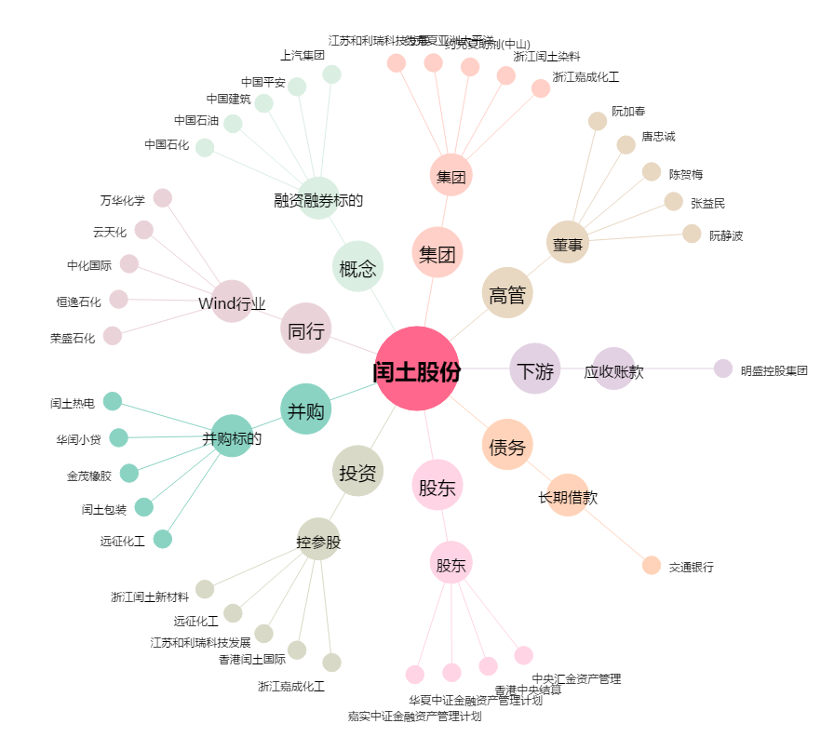
闰土股份[002440.SZ] - 关系概览图

